申込書
安全ご担当者様各位
□3ｔ未満
HP
ｴｸｾﾙ
佐渡地区 R8年 10/19～11/2
小型車両系 建設機械

3ｔ未満小型車両系建設機械
（ショベル・バックホー等）運転の教育です。
こちらを受講後３ヶ月の経験を経た方は、
車両系(整地等)技能講習、不整地の技能講習で免除コース（2日間）を受講できます。
※毎年４月上旬佐渡地区にて、
技能講習（車両系整地・解体・不整地）を
実施致しております。
 | ✔：ご受講ご希望の欄に✔して下さい。 |  |  |  |  |  |  |  |  |  |  |  | 受講料 |  | 受講時間目安
 |  | 2026-10-19 |  |  |  | *研削と石 |  |  |  |  |  | ¥11,000 |  |  | 10:00～17:00
 |  | 2026-10-20 |  |  |  | *フルハーネス |  |  |  |  |  | ¥11,000 |  |  | 9:00～16：30
 |  | 2026-10-21 |  |  |  | 刈払い |  |  |  |  |  | ¥11,000 |  |  | 9:00～16：30
 |  | 10/22(木)～23(金) |  |  |  |  |  | *小型車両系 |  |  |  | ¥18,000 |  |  | 1・2日目9:00～17:00

 |  | 10/26(月)～28(水) |  |  |  |  |  | チェーンソー |  |  |  | ¥27,000 |  |  | 1・2日目 9:00～17:00,3日目9:00～15:00
□熱中症予防
 |  | 10/29(木)～30(金) |  |  |  |  |  | 職長安全衛生責任者 |  |  |  |  |  | ¥19,000 |  | 1・2日目8：30～17：00
 |  | 2026-10-31 |  |  | *酸欠 |  |  | ¥11,000 |  | 8：30～15：00
□チェーンソー
□フルハーネス
（管理者）
 |  | 2026-11-02 |  |  | 熱中症 |  |  | ¥10,000 |  | 8：30～12：10
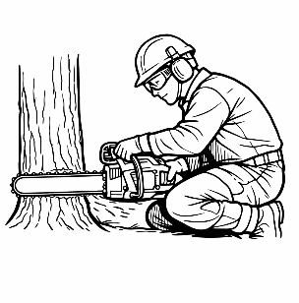
 |  |  |  |  |  |  |  |  |  |  |  |  |  |  |  |  |  |  |  |  |  |  |  |  |  |  | メールアドレス：
 |  |  |  |  |  |  |  |  |  |  |  |  |  |  |  |  |  |  |  |  |  |  |  |  |  |  | toushinjuukou@eos.ocn.ne.jp

□研削と石
□刈払い
□ 職長 安全衛生
□酸素欠乏
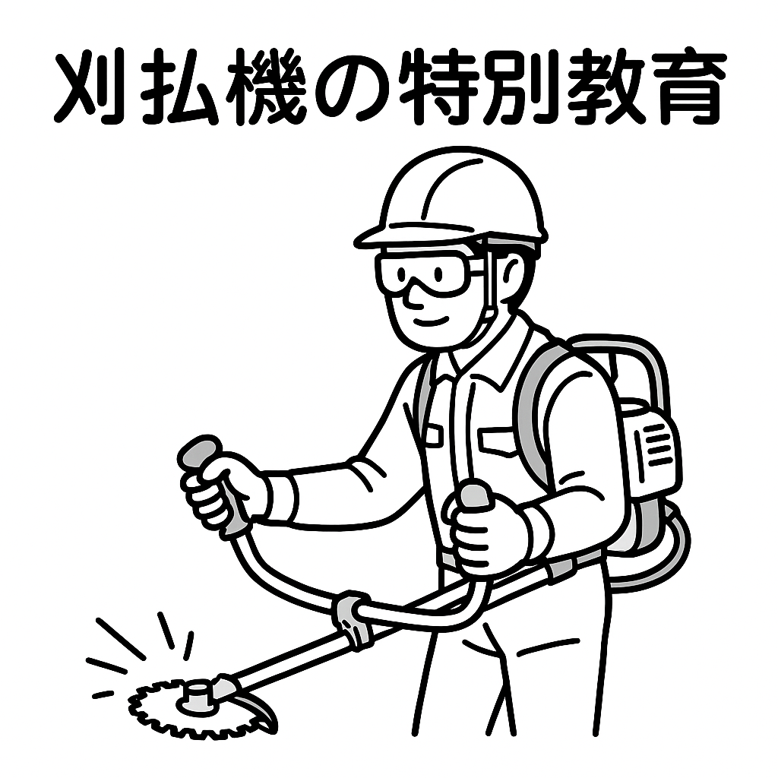
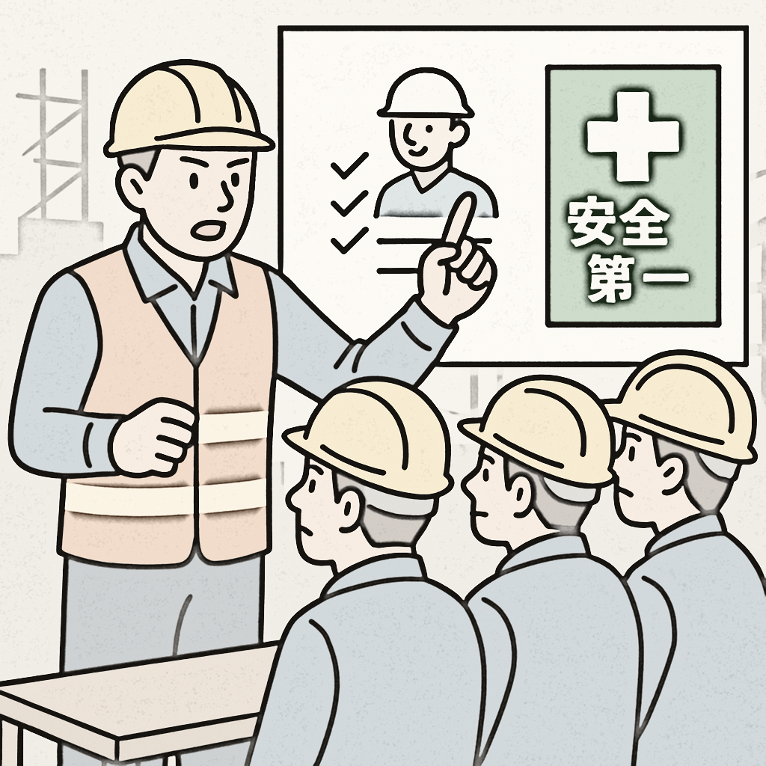
責任者教育
危険作業(２種)
 |  |  |  |  |  |  |  |  |  |  |  |  |  |  |  |  |  |  |  |  |  |  |  |  |  |  | 受付は、メールに添付送信でも可能です。
 |  |  |  |  |  |  |  |  |  |  |  |  |  |  |  |  |  |  |  |  |  |  |  |  |  |  | できましたら講習日5日前までに、印刷したものをご郵送ください。
 |  |  |  |  |  |  |  |  |  |  |  |  |  |  |  |  |  |  |  |  |  |  |  |  |  |  | 印刷環境が無い場合は、メールの際にその旨ご記載下さい。

（硫化水素含む）

お申込み方法 |  | ① | 上記該当欄に✔の上、申込書に記入
 |  | ② | 申込書をＦＡＸ、ご郵送、メールいずれかでお送り下さい。ﾒｰﾙの場合：toushinjuukou@eos.ocn.ne.jp
 |  | ③ | 講習日5日前までにお振込下さい。ご入金後のご返金は原則※として致しません。※開催中止の場合はご返金致します。
TEL 025-381-1211
 |  |  | 電話での受付は致しておりません。申込書の先着順になりますので、ご心配の方は先にFAX下さい。
FAX 025-381-7714
 |  |  | 振込先： 第四北越銀行 亀田駅前支店 普1383878 ㈱東新重工亀田講習センター
 |  | ※講習日１週間前になりましたら受講票をFAX又は郵送させていただきます。
〒950-0162 新潟市江南区亀田大月3-6-11
 |  | ※FAXで申込の場合、申込書の原本は講習日まで保管し、当日必ずご持参ください。

㈱東新重工 亀田講習センター
受講申込 |  |  |  | FAX・メールでお申込みの場合は、 講習日までに原本をご郵送下さい

受講者(必須) |  | ふりがな |  |  |  |  |  |  |  |  |  |  |  |  |  |  | 生年 |  |  | ・ |  | ・
 |  |  |  |  |  |  |  |  |  |  |  |  |  |  |  |  |  |  | S |  | H |  | 西暦
 |  | 氏 名 （必須） |  |  |  |  |  |  |  |  |  |  |  |  |  |  |  |  |  |  | ・ |  |  | ・
 |  |  |  |  |  |  |  |  |  |  |  |  |  |  |  |  | 月日
 |  |  |  |  |  |  |  |  |  |  |  |  |  |  |  |  | (必須)
 |  | 郵便番号 |  |  |  |  | - |  |  |  | 連絡先（ |  |  |  |  |  |  | - |  |  | - |  |  |  | ）
 |  | 住 所

 |  | (個人は必須)

事業者※ |  | 郵便番号 |  |  |  |  | - |  |  |  | ※個人で申込の場合は、記入不要です |  |  |  |  |  |  |  |  |  |  |  | *…助成金対象科目
 |  | 事業所 住所 |  |  |  |  |  |  |  |  |  |  |  |  |  |  |  |  |  |  |  |  | 助成金を申請予定の事業所様(建設業)は下欄の□に✔を入れて下さい

 |  | 事業所名
 |  | TEL |  |  |  | - |  |  | - |  |  |  |  |  |  |  |  |  |  |  |  |  | □申請する

□ﾒｰﾙ/□FAX |  |  |  |  |  |  |  |  |  |  |  |  | ←記載先に受講票を送信致します（記載ない場合は御郵送） |  |  |  |  |  |  |  |  |  |  |  |  | ※メールで受講票送信をご希望の場合、”メール”とご記入下さい。
（ ﾎｰﾑﾍﾟｰｼﾞ：https://www.to-sin.jp/ ﾒｰﾙｱﾄﾞﾚｽ：toushinjuukou@eos.ocn.ne.jp ）

